PCCV
DATA - PREPROCESSING AND ASSOCIATION RULES |  |  |  |  |  | https://www.kaggle.com/datasets/carrie1/ecommerce-data
Nội dung | Chi tiết | Ghi chú | Thành viên | Deadline
Chương 1: Tổng quan | 1. Nội dung chính của chủ đề | - Giới thiệu tổng quan về chủ đề (trong đó phải nêu rõ là nội dung chính của chủ đề, tại sao chủ đề có liên quan đến học phần phân tích dữ liệu). - Gợi ý: tham khảo phần giới thiệu tổng quan của các đề tài hoặc phần tóm tắt (abstract) và giới thiệu tổng quan (introduction) của bài báo khoa học để viết cho phần này. - | Bích Hợp | Chiều mai xong ltw vẽ sơ đồ - 23h59 ngày 6/3/2026 xong docs | drive
 | 2. Lý do chọn đề tài |  | Trà My
 | 3. Mục tiêu của đề tài |  | Thị Hoài
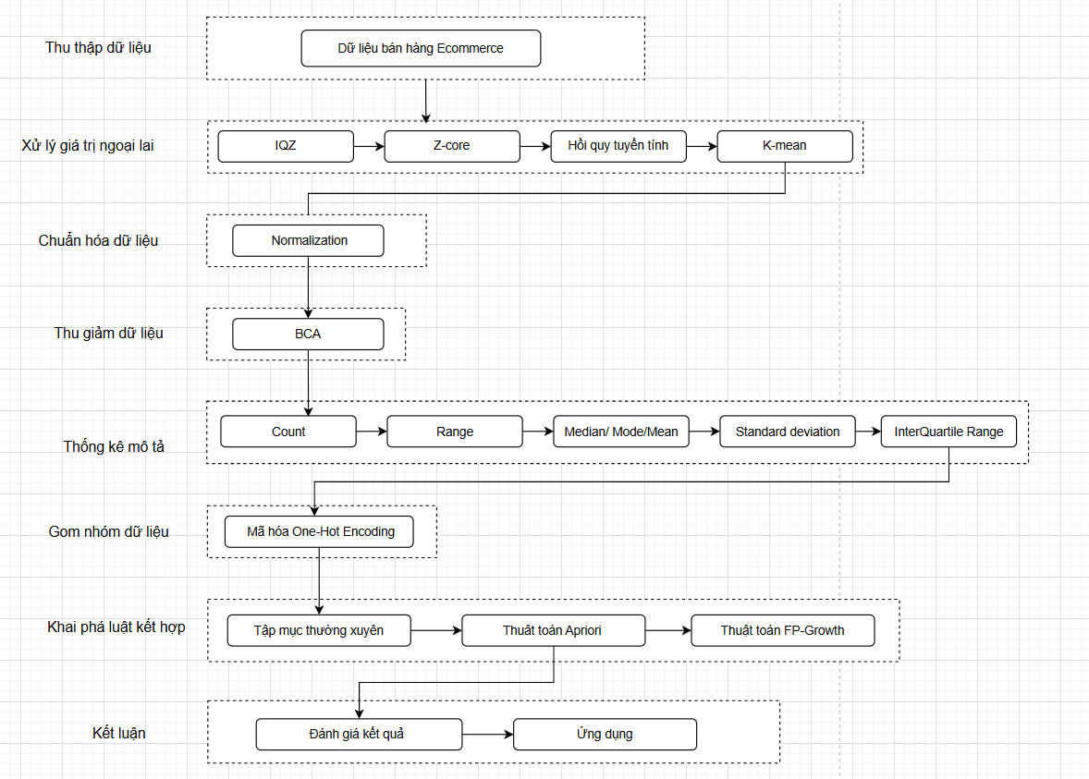
 | 4. Mô tả dữ liệu + Nguồn gốc dữ liệu +Cấu trúc dữ liệu + Mô tả bài toán | - Dữ liệu gồm những cột nào, ý nghĩa , thông tin từng cột - Kẻ bảng mô tả (số thứ tự, tên thuộc tính từng cột, diễn giải thuộc tính đó) | Thanh Nhã, Quỳnh Như
Chương 2: Cơ sở lý thuyết | I. Quy trình nghiên cứu (framework) | Vẽ sơ đồ | Cả nhóm | 20h ngày 07/03/2026
 | II. Mô tả tổng quát về Framework
 | 2.1. Tiền xử lý dữ liệu |  |  | 23h00 ngày 03/04/2026 Ghi chú: đã có nội dung trong docs soạn trước đó kiểm tra lại thêm bổ sung cho đầy đủ ở chương cơ sở lý thuyết
 | 2.1.1 Làm sạch dữ liệu |  | Thanh Nhã
 | 2.1.2 Xử lý giá trị ngoại lai | - IQR, Z-core, Hồi quy tuyến tính, K-mean | Bích Hợp, Trà My
 | 2.1.3 Chuẩn hóa dữ liệu | -Min-max normalization, z-core normalization | Trà My
 | 2.1.4. Thu giảm dữ liệu (BCA) | - tìm hiểu thêm | Quỳnh Như
 | 2.2 Thống kê mô tả |  | Thị Hoài
 | 2.3 Mã hoá dữ liệu | - Mã hóa one-hot encoding (biến đổi thành dạng transaction để làm luật hết hợp) | Bích Hợp
 | 2.4 Khai phá luật kết hợp
 | 2.4.1 Tập mục thường xuyên |  | Thị Hoài
 | 2.4.1 Thuật toán Apriori |  | Thanh Nhã
 | 2.4.2. Thuật toán FP-Growth | Trình bày thêm sự khác biệt giữa FP-Growth và Apriori | Quỳnh Như
Chương 3: Tiền xử lý dữ liệu | 3.1 Làm sạch dữ liệu | - Áp dụng lý thuyết đã làm ở chương 2 vào dataset của nhóm để làm( làm bằng python) - Kèm hình ảnh, code chạy, kết quả chạy | Thanh Nhã | 23h00 ngày 03/04/2026
 | 3.1 Xử lý giá trị ngoại lai |  | Bích Hợp, Trà My
 | 3.3 Chuẩn hóa dữ liệu |  | Trà My
 | 3.4 Thu giảm dữ liệu (BCA) |  | Quỳnh Như
 | 3.5 Thống kê mô tả |  | Thị Hoài
 | 3.6 Mã hoá dữ liệu |  | Bích Hợp
Chương 4: Khai phá luật kết hợp | 4.1 Tập mục thường xuyên | - Áp dụng lý thuyết đã làm ở chương 2 vào dataset của nhóm để làm( làm bằng python) - Kèm hình ảnh, code chạy, kết quả chạy | Thị Hoài
 | 4.2 Thuật toán Apriori |  | Thanh Nhã
 | 4.3. Thuật toán FP-Growth |  | Quỳnh Như, Thanh Nhã

SLIDE | https://canva.link/0nay8j0ifonv7aa
SLIDE THAM KHẢO | https://drive.google.com/file/d/1mKS3Vo3oRfCocoK5f0Lj-5pYw1_E3Ry9/view?usp=drive_link

